S06_HAP_Z01
Nr: | A01_G01_F02v1 |  |  | Data publikacji: | 2024-10-07
 |  |  |  | Process IDentity card : |  |  | S06 | HAP | Z01
 |  |  |  | Process Name: |  | Zarządzanie dostawcami | Zarządzanie dostawcami/Purchasing
 |  |  |  | Subprocess Name: |  |  | Ocena Dostawcy
 |  |  |  | Proces Owner : |  |  | Kierownik ds. Zarządzania Dostawcami/Sourcing Manager

 | Przebieg procesu - Ocena Dostawcy SWIMLANE
 |  |  |  |  |  |  |  |  |  |  | Responsibilities/ Odpowiedzialności
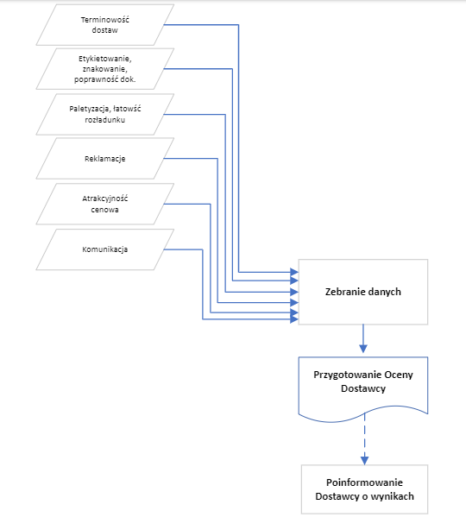
Dział Zakupów

Magazyn, Dział Zaopatrzenia

Dział Zakupów, Magazyn

Dział Zapewnienia Jakości
Dział Zakupów
Dział Zakupów i zaopatrzenia
Dział Zakupów

Dział Zakupów
Dział Zakupów

 | No. | Rev | Date | Changed |  |  |  |  | Prepared by | Approved by
 | 1 | 1 | 2020-05-25 | Pierwsze wydanie |  |  |  |  | Iza G-W; Piotr G. | Arkadiusz Sokulski

